Übersicht
Autokosten- berechnung |  |  |  |  | powered by

 |  |  | Version: MWAKB 2014.1 |  | Feb-14
 |  |  | aktuelle Version?

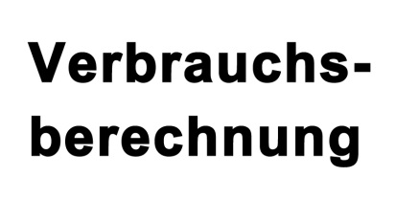

 |  | für Österreich
 |  |  | 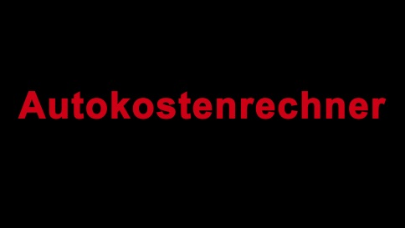

TESTVERSION 2014!! Kfz-Steuer-Berechnung noch nicht fix!!

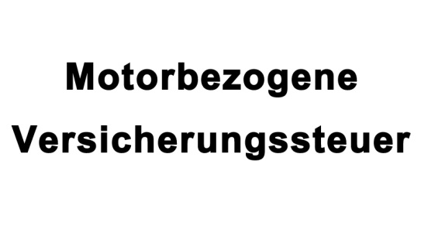

Direktlinks zu MotorWaldviertel
Auto | Motorrad |  | Motorsport | Vereine und Clubs

Es gelten die AGB von Motorwaldviertel. | zu den AGB

Kfz Kosten
Fahrzeugkostenberechnung |  |  | FAHRZEUG:
ab März 2014 bei Autokauf (keine Finanzierung mittels Leasing oder Kredit)
 |  |  | TESTVERSION 2014!! Kfz-Steuer-Berechnung noch nicht fix!!
 | Erforderliche Eingaben |  |  | Ergebnisse
Anschaffungskosten | 0.0 | € | Gesamtbelastung in "x" Jahren | 0 | €
Restwert nach "x" Jahren | 0.0 | € | Kosten pro Kilometer | #DIV/0! | €
Haftpflichtversicherung/ Jahr | 0.0 | € | durchschnittliche Kosten pro Monat | #DIV/0! | €
Kaskoversicherung/ Jahr | 0.0 | € | durchschnittliche Kosten pro Jahr | #DIV/0! | €
Leistung in KW | 0
Motorbez. Vers.Steuer / Jahr | 74.40 | €
Nutzungsdauer in Jahren | 0
Durchschnittliche Servicekosten/ Jahr | 0.0 | €
Durchschnittliche Reparaturkosten/ Jahr | 0.0 | € | Kosten für die gesamte Nutzungsdauer | 0 |  | 100%
Kosten für Autofahrerclub/ Jahr | 0.0 | € | Wertverlust | 0 | € | #DIV/0!
Sonstige Kosten/ Jahr | 0.0 | € | Haftpflicht | 0 | € | #DIV/0!
Einmalige Anschaffungen | 0.0 | € | Kasko | 0 | € | #DIV/0!
Kilometerleistung/ Jahr | 0 |  | Motorbez. Vers.St. | 0 | € | #DIV/0!
Verbrauch in l/100km | 0.00 |  | Service | 0 | € | #DIV/0!
Preis pro Liter Sprit | 0.000 | € | Reparaturen | 0 | € | #DIV/0!
KFZ-Kosten-Diagramm
 |  |  | Autofahrerclub | 0 | € | #DIV/0!
 |  |  | Sonstige Kosten | 0 | € | #DIV/0!
 |  |  | Einmalige Anschaffungen | 0 | € | #DIV/0!
 |  |  | Spritkosten | 0 | € | #DIV/0!

 |  | Hilfe
 |  |  | muss für vollständige Berechnung ausgefüllt werden
 |  |  | ausfüllen falls erforderlich bzw. gewünscht
 |  |  | Ergebnis der Berechnung
 |  |  |  | zur Übersicht

 |  |  | Infos auf Motorwaldviertel
 |  |  | Spritspartipps
 |  |  | Fahrzeugbewertung
 |  |  | Auto Tests und News

